Sheet1
x | y
1971 | 2300
1972 | 3500
1974 | 4500
1974 | 4100
1974 | 5000
1974 | 8000
1975 | 3510
1976 | 6500
1976 | 8500
1978 | 29000
1978 | 9000
1979 | 29000
1979 | 68000
1981 | 11500
1982 | 55000
1982 | 134000
1983 | 22000
1984 | 190000
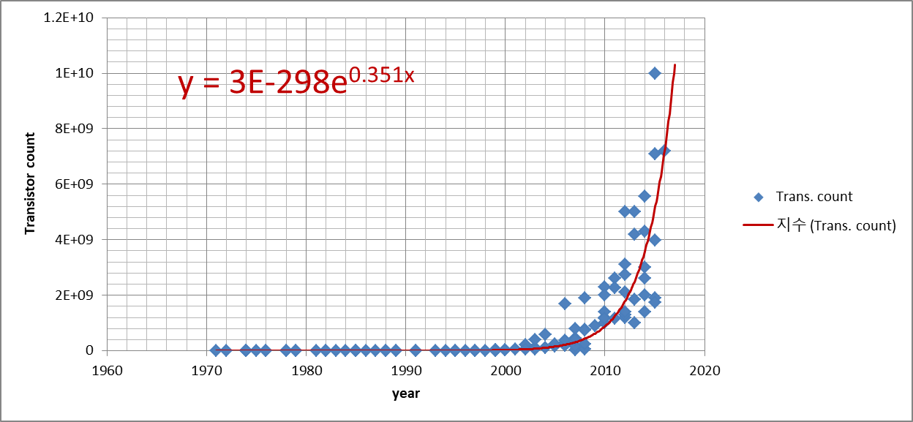
1985 | 25000
1985 | 275000
1985 | 16000
1986 | 30000
1987 | 553000
1988 | 180000
1988 | 250000
1989 | 300000
1989 | 1180235
1991 | 35000
1991 | 1350000
1993 | 3100000
1994 | 578977
1995 | 5500000
1995 | 2500000
1996 | 4300000
1997 | 8800000
1997 | 7500000
1998 | 7500000
1999 | 21300000
1999 | 22000000
1999 | 111000
1999 | 27400000
1999 | 9500000
2000 | 42000000
2000 | 21000000
2001 | 45000000
2002 | 220000000
2002 | 55000000
2003 | 105900000
2003 | 54300000
2003 | 410000000
2004 | 592000000
2004 | 112000000
2005 | 169000000
2005 | 228000000
2006 | 241000000
2006 | 291000000
2006 | 1700000000
2006 | 184000000
2006 | 362000000
2007 | 463000000
2007 | 26000000
2007 | 169000000
2007 | 411000000
2007 | 789000000
2008 | 758000000
2008 | 47000000
2008 | 230000000
2008 | 731000000
2008 | 1900000000
2009 | 904000000
2010 | 1000000000
2010 | 1200000000
2010 | 2300000000
2010 | 2000000000
2010 | 1400000000
2010 | 1170000000
2011 | 2600000000
2011 | 1160000000
2011 | 2270000000
2012 | 5000000000
2012 | 1200000000
2012 | 3100000000
2012 | 2100000000
2012 | 1303000000
2012 | 1400000000
2012 | 2750000000
2013 | 4200000000
2013 | 1000000000
2013 | 1860000000
2013 | 5000000000
2014 | 4310000000
2014 | 5560000000
2014 | 2600000000
2014 | 2000000000
2014 | 3000000000
2014 | 1400000000
2015 | 1900000000
2015 | 3990000000
2015 | 7100000000
2015 | 1750000000
2015 | 10000000000
2016 | 7200000000

